arrivées 20 pays
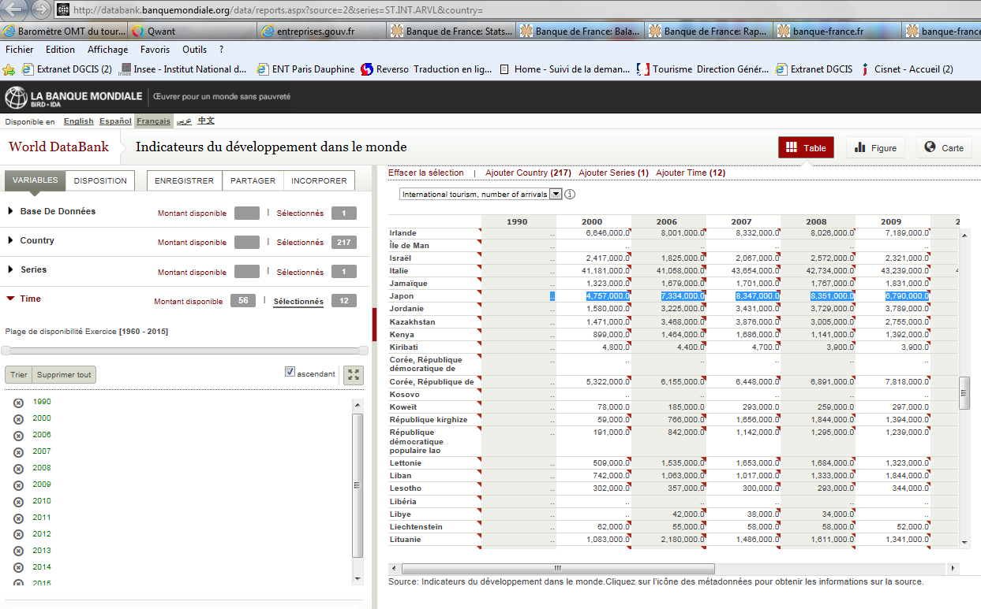
Classement des pays selon les arrivées de touristes internationaux |  |  |  |  |  |  |  |  |  | Retour au sommaire

Rang |  | Pays | Arrivées de touristes internationaux (en millions) |  |  |  |  |  | Évolution 2015/2014 (en %) | Part des arrivées mondiales (en %)
1980 | 2015 |  | 1980 | 1990 | 2000 | 2010 | 2014 (r) | 2015 (p) |  | 1980 | 2015
1 | 1 | France | 30.1 | 52.5 | 77.2 | 77.6 | 83.7 | 84.5 | 0.9 | 10.6 | 7.1
2 | 2 | États-Unis | 22.5 | 39.4 | 51.2 | 60.0 | 75.0 | 77.5 | 3.3 | 7.9 | 6.5
3 | 3 | Espagne | 22.4 | 34.1 | 46.4 | 52.7 | 64.9 | 68.2 | 5.0 | 7.9 | 5.7
18 | 4 | Chine1 | 3.5 | 10.5 | 31.2 | 55.7 | 55.6 | 56.9 | 2.3 | 1.2 | 4.8
4 | 5 | Italie | 22.1 | 26.7 | 41.2 | 31.4 | 48.6 | 50.7 | 4.4 | 7.8 | 4.3
52 | 6 | Turquie | 0.9 | 4.8 | 9.6 | 26.9 | 39.8 | 39.5 | -0.8 | 0.3 | 3.3
9 | 7 | Allemagne | 11.1 | 17.0 | 19.0 | 28.3 | 33.0 | 35.0 | 6.0 | 3.9 | 3.0
7 | 8 | Royaume-Uni | 12.4 | 18.0 | 23.2 | 23.3 | 32.6 | 34.4 | 5.6 | 4.4 | 2.9
8 | 9 | Mexique | 11.9 | 17.2 | 20.6 | 20.3 | 29.3 | 32.1 | 9.4 | 4.2 | 2.7
nd | 10 | Russie | nd | nd | 19.2 | 15.9 | 29.8 | 31.3 | 5.0 | nd | 2.6
27 | 11 | Thaïlande | 1.9 | 5.3 | 9.6 | 22.0 | 24.8 | 29.9 | 20.4 | 0.7 | 2.5
5 | 12 | Autriche | 13.9 | 19.0 | 18.0 | 20.1 | 25.3 | 26.7 | 5.6 | 4.9 | 2.3
28 | 13 | Hong Kong | 1.7 | 6.6 | 8.8 | 24.6 | 27.8 | 26.7 | -3.9 | 0.6 | 2.3
25 | 14 | Malaisie | 2.1 | 7.4 | 10.2 | 15.0 | 27.4 | 25.7 | -6.3 | 0.7 | 2.2
16 | 15 | Grèce | 4.8 | 8.9 | 13.1 | 8.6 | 22.0 | 23.6 | 7.1 | 1.7 | 2.0
nd | 16 | Japon | nd | nd | 4.8 | 10.9 | 13.4 | 19.7 | 47.1 | nd | 1.7
nd | 17 | Arabie saoudite | nd | nd | 6.6 | 16.2 | 18.3 | 18.0 | -1.5 | nd | 1.5
6 | 18 | Canada | 12.9 | 15.2 | 19.6 | 12.5 | 16.5 | 18.0 | 8.7 | 4.5 | 1.5
13 | 19 | Pologne | 5.7 | 3.4 | 17.4 | 10.9 | 16.0 | 16.7 | 4.6 | 2.0 | 1.4
nd | 20 | Pays-Bas | nd | nd | 10.0 | 9.5 | 13.9 | 15.0 | 7.8 | nd | 1.3
Total des 20 pays 2 |  |  | 179.9 | 286.0 | 457.0 | 542.4 | 697.7 | 730.1 | 4.6 | 63.2 | 61.5
Total monde |  |  | 284.8 | 436.1 | 675.7 | 950.0 | 1,134.1 | 1,186.2 | 4.6 | 100.0 | 100.0
1 Hors Hong Kong et Macao.
2 Hors nd.
Source : Organisation mondiale du tourisme.

http://databank.banquemondiale.org/data/reports.aspx?source=2&series=ST.INT.ARVL&country=

graph arrivées recettes 2015
Répartition des arrivées de touristes internationaux en 2015 par région de destination |  |  |  |  | Répartition des recettes du tourisme international en 2015 par région de destination

 |  |  |  |  |  |  | Retour au sommaire
 | 2015 |  |  |  |  | 2015
Europe | 51.2% |  |  |  | Europe | 35.8%
Asie et Pacifique | 23.5% |  |  |  | Asie et Pacifique | 33.2%
Amérique | 16.2% |  |  |  | Amérique | 24.1%
Afrique | 4.5% |  |  |  | Afrique | 2.6%
Moyen-Orient | 4.5% |  |  |  | Moyen-Orient | 4.3%
Total monde | 100.0 |  |  |  | Total monde | 100.0
Source : Organisation mondiale du tourisme. |  |  |  |  | Source : Organisation mondiale du tourisme.

Source : Organisation mondiale du tourisme.

Évolution 2015/2014 des arrivées et des recettes1 du tourisme international par région de destination

 |  |  |  |  |  |  | Retour au sommaire

 | Arrivées | Recettes
Europe | 4.7 | 3.0 | 4.7 | 3.0
Asie et Pacifique | 5.6 | 4.0 | 5.6 | 4.0
Amérique | 5.9 | 7.8 | 5.9 | 7.8
Afrique | -3.3 | 2.4 | -3.3 | 2.4
Moyen-Orient | 1.7 | 4.3 | 1.7 | 4.3
Total monde | 4.6 | 4.4 | 4.5999977075 | 4.4

1 En devises locales, à prix constants.
Source : Organisation mondiale du tourisme.

 |  |  |  | ²

graph série arrivées
Arrivées de touristes internationaux par région de destination |  |  |  |  |  |  |  |  | Retour au sommaire
 |  |  |  |  |  |  | 2007 (r)
 | 0 | 0 | 0 | 0 | 0 | 0 | 0 | 0
 | 1980 | 1990 | 2000 | 2010 | 2012 | 2013 | 2014 (r) | 2015 (p)
Europe | 196.0 | 262.3 | 387.1 | 489.4 | 540.9 | 566.9 | 580.2 | 607.6
Asie et Pacifique | 22.2 | 56.2 | 110.1 | 205.5 | 233.6 | 249.7 | 264.4 | 279.2
Amérique | 53.7 | 92.8 | 128.2 | 150.2 | 162.5 | 167.5 | 181.9 | 192.6
Afrique | 7.1 | 15.2 | 26.2 | 50.4 | 51.9 | 54.5 | 55.2 | 53.5
Moyen-Orient | 5.8 | 9.6 | 24.1 | 54.7 | 50.1 | 48.6 | 52.4 | 53.3
Total monde | 284.8 | 436.1 | 675.7 | 950.2 | 1,039.1 | 1,087.2 | 1,134.1 | 1,186.2

 | 1990 (r) | 1995 (r) | 2000 (r) | 2004 (r) | 2005 (r) | 2006 (r) | 2007 (r) | 2009 (p) | 2009 (p)
Europe | 142.885 | 212.159 | 231.306 | 333.336 | 348.8 | 376.945 | 435.1 | 473.665 | 413.283
Afrique | 6.402 | 8.5 | 10.411 | 18.934 | 21.7 | 24.602 | 29 | 29.99 | 28.699
Asie et Pacifique | 46.474 | 80.7 | 85.335 | 123.905 | 134.5 | 156.537 | 187 | 208.934 | 203.228
Amériques | 69.274 | 98.439 | 130.801 | 131.981 | 145.2 | 154.104 | 171.3 | 187.583 | 165.193
Moyen-Orient | 5.124 | 10.905 | 17.457 | 25.239 | 26.3 | 29.881 | 34.7 | 41.464 | 41.815
Total Monde | 270.159 | 410.703 | 475.31 | 633.395 | 676.5 | 742.069 | 857.1 | 941.636 | 852.218
Source : Organisation mondiale du tourisme.

graph série recettes
Recettes du tourisme international par région de destination |  |  |  |  |  |  |  |  | Retour au sommaire
 |  |  |  |  |  |  | 2007 (r)
 | 0 | 0 | 0 | 0 | 0 | 0 | 0 | 0
 | 1980 | 1990 | 2000 | 2010 | 2012 | 2013 | 2014 (r) | 2015 (p)
Europe | 45.6 | 112.4 | 250.8 | 310.7 | 354.5 | 370.5 | 386.6 | 405.7
Asie et Pacifique | 6.7 | 36.6 | 93.1 | 208.0 | 256.3 | 271.3 | 316.2 | 377.2
Amérique | 18.9 | 54.5 | 160.9 | 162.2 | 194.1 | 198.9 | 216.8 | 273.8
Afrique | 2.0 | 5.0 | 11.2 | 23.4 | 27.0 | 27.0 | 27.2 | 29.8
Moyen-Orient | 2.6 | 4.0 | 18.2 | 39.3 | 37.2 | 34.0 | 38.8 | 49.0
Total monde | 75.7 | 212.6 | 534.2 | 743.5 | 869.1 | 901.8 | 985.6 | 1,135.5

 | 1990 (r) | 1995 (r) | 2000 (r) | 2004 (r) | 2005 (r) | 2006 (r) | 2007 (r) | 2009 (p) | 2009 (p)
Europe | 142.885 | 212.159 | 231.306 | 333.336 | 348.8 | 376.945 | 435.1 | 473.665 | 413.283
Afrique | 6.402 | 8.5 | 10.411 | 18.934 | 21.7 | 24.602 | 29 | 29.99 | 28.699
Asie et Pacifique | 46.474 | 80.7 | 85.335 | 123.905 | 134.5 | 156.537 | 187 | 208.934 | 203.228
Amériques | 69.274 | 98.439 | 130.801 | 131.981 | 145.2 | 154.104 | 171.3 | 187.583 | 165.193
Moyen-Orient | 5.124 | 10.905 | 17.457 | 25.239 | 26.3 | 29.881 | 34.7 | 41.464 | 41.815
Total Monde | 270.159 | 410.703 | 475.31 | 633.395 | 676.5 | 742.069 | 857.1 | 941.636 | 852.218
Source : Organisation mondiale du tourisme.

